Hoja1
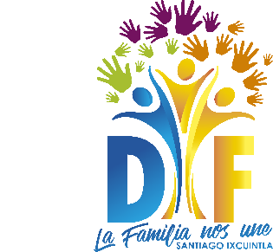
ARTÍCULO 33, FRACCIÓN XXXIII
Convenios de Coordinación, de Concertación con el Sector Social o Privado
Ejercicio | Fecha de inicio del periodo que se informa (día/mes/año) | Fecha de término del periodo que se informa (día/mes/año) | Tipo de convenio (catálogo) | Denominación del convenio | Fecha de firma del convenio (día/mes/año) | Nombre del área(s) responsable(s) de dar seguimiento al convenio | Persona(s) con quien se celebra el convenio Tabla_526647 | Objetivo(s) del convenio | Fuente de los recursos que se emplearán | Descripción y/o monto de recursos públicos entregados en efectivo, especie o donativos,en su caso | Inicio del periodo de vigencia del convenio (día/mes/año) | Término del periodo de vigencia del convenio (día/mes/año) | Fecha de publicación en el Diario Oficial de la Federación, Periódico Oficial, Órgano de Gobierno | Hipervínculo al documento, en su caso a la versión pública o al documento signado | Hipervínculo al documento con las modificaciones realizadas, en su caso | Área(s) responsable(s) que genera(n), posee(n), publica(n) y actualizan la información | Fecha de validación de la información (día/mes/año) | Fecha de actualización | Nota
2018 | 2018-10-01 | 2018-12-31 |  |  |  |  |  |  |  |  |  |  |  |  |  | DIRECCIÓN DE SISTEMA MUNICIPAL DIF | 2019-01-22 | 2019-01-22 | EN EL PERIODO QUE SE INFORMA, NO EXISTEN CONVENIOS DE COORDINACIÓN CELEBRADOS CON ORGANISMOS PÚBLICOS DE LA FEDERACIÓN, LAS ENTIDADES Y LOS MUNICIPIOS. DE IGUAL FORMA, NO SE TIENEN CELEBRADOS CONVENIOS DE CONCERTACIÓN CON LOS SECTORES SOCIAL Y PRIVADO DEL ÁMBITO NACIONAL E INTERNACIONAL.

